ADC结构框图
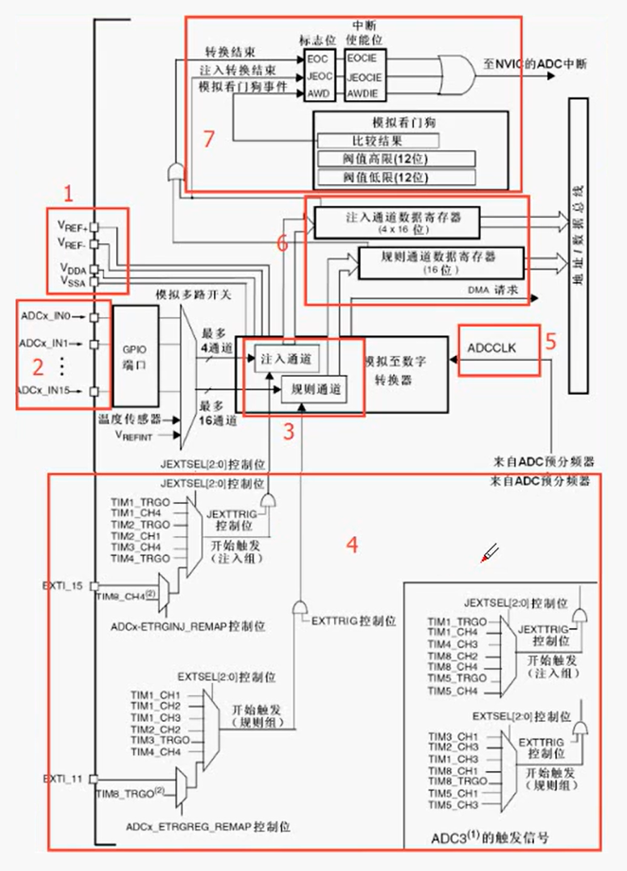
1号：
 | 电压输入管脚
 | 电压输入范围是VREF-—VREF+
 | 一般VREF-和VSSA接GND上，VREF+和VDDA接3.3V上
 | 这样ADC的输入范围就是0-3.3V了
 | 开发板默认这样接完了，要是想测更高的电压或者负电压，那就自己上外部设计电路去，自己转换成0-3.3V

2号：
 | 对应16个外部通道
 | 下面的温度传感器和VREFINT是另外的两个内部通道

3号：
 | 通道的转换顺序
 | 这18个通道过来可以分为规则通道和注入通道，
 | 规则通道最多16和，注入通道最多4个，顺序可以任意配置

4号：
 | 一些触发源

5号：
 | 输入时钟
 | APB2分频产生的

